Grafik AG
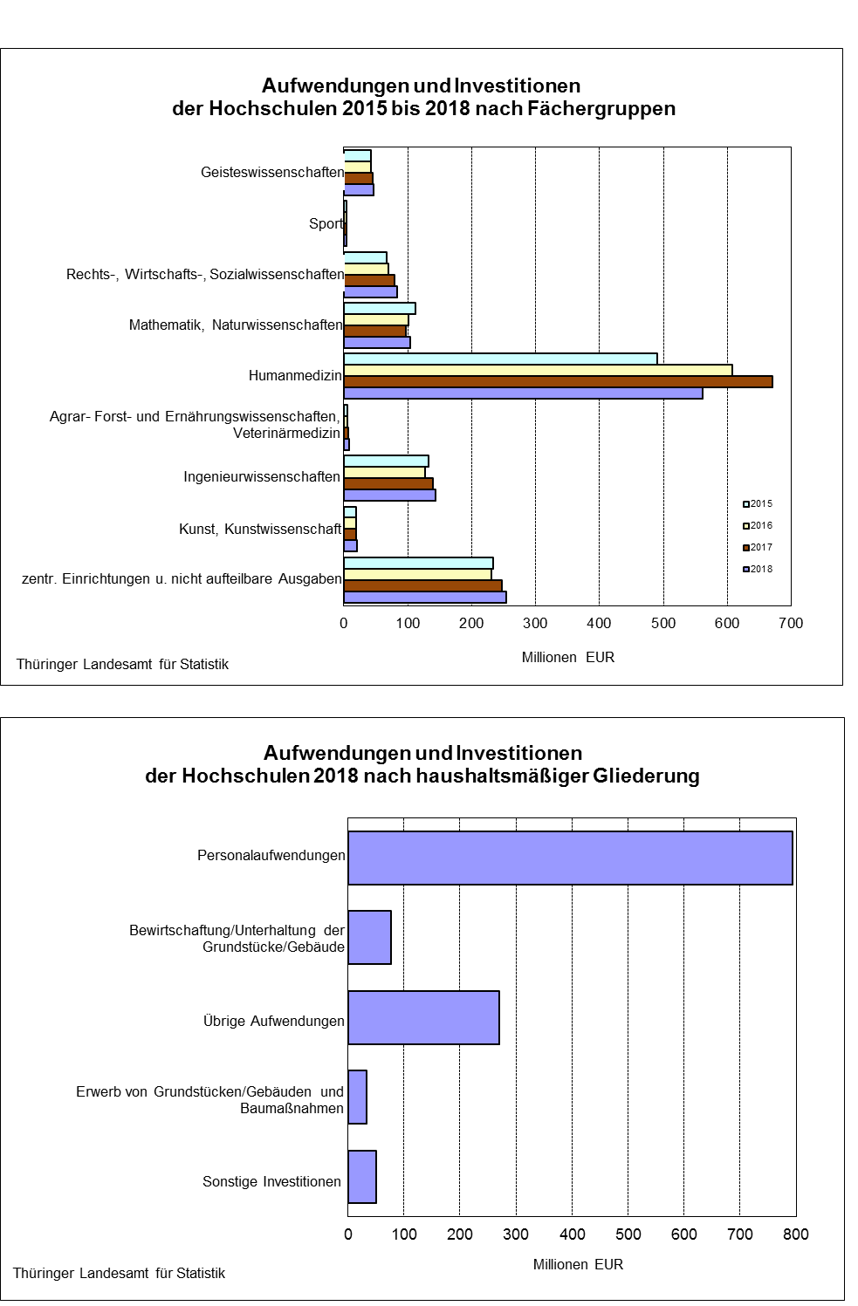

AG_1.
1. Aufwendungen und Investitionen der Hochschulen 2015 bis 2018 im Vergleich
nach haushaltsmäßiger Gliederung, Hochschularten und Fächergruppen

2003
 |  |  |  |  | Veränderung
Art der Aufwendungen | 2015 | 2016 | 2017 | 2018 | 2018
Hochschulart |  |  |  |  | gegenüber
Fächergruppe |  |  |  |  | 2017
 | 1000 EUR |  |  |  | %

Aufwendungen | 996592 | 1027317 | 1085632 | 1141580 | 5.2
Personalaufwendungen | 704371 | 725287 | 758689 | 794109 | 4.7
Bewirtschaftung und Unterhaltung
der Grundstücke und Gebäude 1) | 64738 | 65264 | 73476 | 77043 | 4.9
übrige Aufwendungen | 227483 | 236767 | 253467 | 270428 | 6.7
Investitionsausgaben | 112228 | 183525 | 225062 | 85077 | -62.2
Erwerb von Grundstücken und
Gebäuden, Baumaßnahmen 2) | 70615 | 136198 | 145900 | 34041 | -76.7
sonstige Investitionen | 41612 | 47327 | 79162 | 51036 | -35.5

Insgesamt | 1108820 | 1210842 | 1310694 | 1226658 | -6.4

Universitätskliniken | 493533 | 615099 | 670053 | 560492 | -16.4
Universitäten | 489192 | 468093 | 497223 | 514436 | 3.5
Kunsthochschulen | 17214 | 17419 | 17956 | 19168 | 6.8
Fachhochschulen | 100317 | 101382 | 116055 | 122062 | 5.2
Verwaltungsfachhochschulen | 4882 | 4849 | 5200 | 5676 | 9.2
Staatliche Hochschulen zusammen | 1105139 | 1206842 | 1306487 | 1221835 | -6.5

Private Hochschulen | 3682 | 4000 | 4207 | 4822 | 14.6

Insgesamt | 1108820 | 1210842 | 1310694 | 1226658 | -6.4

Geisteswissenschaften | 41963 | 43430 | 45020 | 45961 | 2.1
Sport | 4459 | 4405 | 4728 | 4526 | -4.3
Rechts-, Wirtschafts- und
Sozialwissenschaften | 67662 | 70267 | 79057 | 84007 | 6.3
Mathematik, Naturwissenschaften | 112787 | 100670 | 97033 | 103729 | 6.9
Humanmedizin/Gesundheitswissenschaften | 489864 | 608111 | 669752 | 561206 | -16.2
Agrar-, Forst- und Ernährungswissen-
schaften, Veterinärmedizin | 6244 | 6404 | 6958 | 7776 | 11.8
Ingenieurwissenschaften | 132433 | 126835 | 139981 | 143797 | 2.7
Kunst, Kunstwissenschaft | 19630 | 20169 | 19858 | 21171 | 6.6
Zentrale Einrichtungen und nicht
aufteilbare Ausgaben | 233779 | 230550 | 248308 | 254484 | 2.5

Insgesamt | 1108820 | 1210842 | 1310694 | 1226658 | -6.4

__________
1) einschließlich Mieten, Pachten und Energiekosten 2) einschl. Ersteinrichtungen

Grafi EN
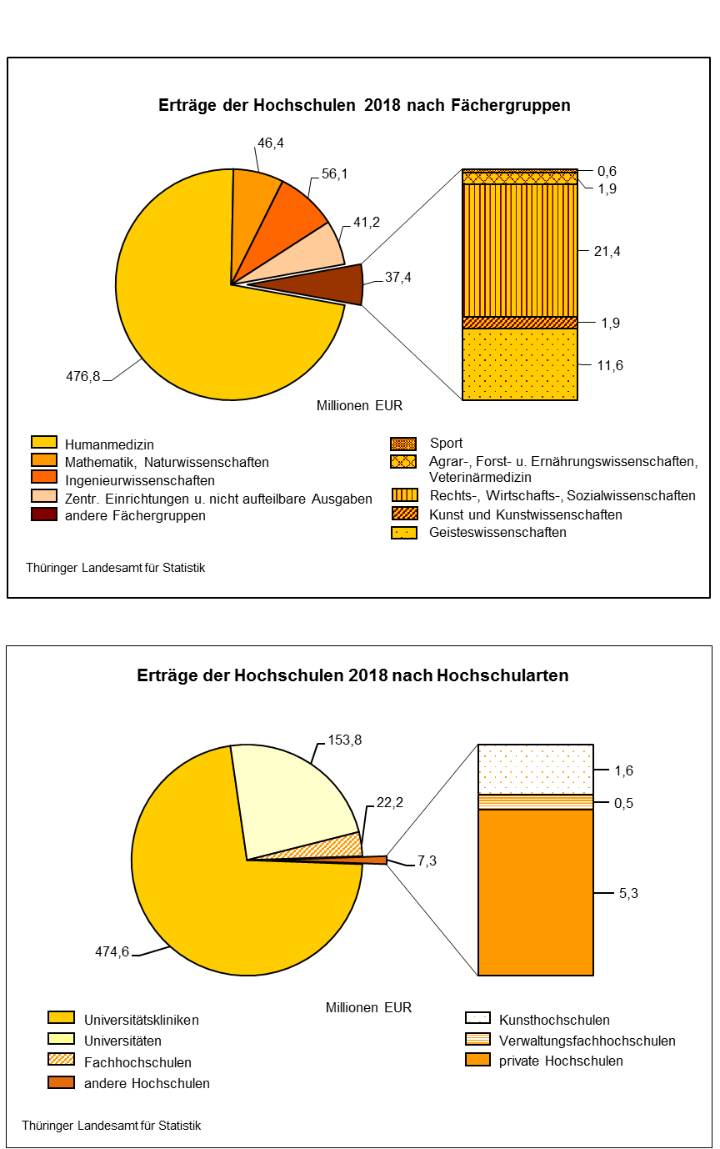

DM_9.
 |  | 9. Erträge aus Drittmitteln für Lehre und Forschung | 2015 bis 2018 nach Hochschularten

Staatliche
Hochschulen
zusammen
Theologische
Hochschulen ¹⁾
 |  |  | Davon
Lfd. Nr. | Jahr | Insgesamt |  |  |  |  | Verwaltungs- fachhoch- schulen |  | Lfd. Nr.
 |  |  | Universitäts- | Universitäten | Kunst- | Fachhoch- |  | private
 | Zuweisungen |  | kliniken |  | hochschulen | schulen |  | Hochschulen

 |  | 1000 EUR | 1000 EUR

1 | 2015 | 172188 | 29917 | 130698 | 1209 | 10313 | - | 51 | 1
2 | 2016 | 162138 | 29763 | 121530 | 1264 | 9487 | - | 94 | 2
3 | 2017 | 174636 | 28654 | 132525 | 950 | 12407 | - | 100 | 3
4 | 2018 | 177431 | 31157 | 130012 | 1133 | 15088 | - | 41 | 4

 | Drittmittel für Lehre und Forschung vom öffentlichen Bereich (ohne Träger)
5 | vom Bund (ohne Zuweisungen nach dem Hochschulbauförderungsgesetz,
 | Überlastprogramm, dem Graduierten- und Bundesausbildungsförderungsgesetz
 | sowie für die sonstige Förderung von Studenten) | 66969 | 12616 | 43770 | 247 | 10299 | - | 37 | 5
6 | von der Bundesagentur für Arbeit, soweit hieraus Personal mit Lehr- und
 | Forschungsaufgaben finanziert wird | 118 | - | 118 | - | - | - | - | 6
7 | von Ländern (ohne Mittel vom Träger der Hochschule) | 688 | 684 | - | - | 4 | - | - | 7
8 | von Gemeinden, Gemeinde- und Zweckverbänden (d.h. ohne Erstattungen für
 | Sportanlagen, Bibliotheken u. dgl.) | - | - | - | - | - | - | - | 8
9 | von sonstigen öffentlichen Bereichen (z.B. ERP, Lastenausgleichsfonds,
 | Sozialversicherung) | 103 | - | 30 | - | 73 | - | - | 9

 | Drittmittel für Lehre und Forschung von anderen Bereichen (ohne Träger)
10 | von der Deutschen Forschungsgemeinschaft | 50146 | 7011 | 42618 | 335 | 183 | - | - | 10
 | davon
11 | für Sonderforschungsbereiche | 10984 | 1491 | 9494 | - | -1 | - | - | 11
12 | für Graduiertenkollegs, Habilitanden-, Postdoktoranden, Doktorandenstipendien | 6373 | 873 | 5500 | - | - | - | - | 12
13 | Exzellenzinitiative | 701 | - | 701 | - | - | - | - | 13
14 | für Normal und Schwerpunktverfahren, sonstige Förderverfahren | 32088 | 4647 | 26922 | 335 | 184 | - | - | 14
15 | von der Europäischen Union | 16103 | 585 | 13185 | - | 2333 | - | - | 15
16 | von anderen internationalen Organisationen (z.B. OECD, UN) | - | - | - | - | - | - | - | 16
17 | von Hochschulfördergesellschaften | 7435 | 22 | 6170 | 129 | 1110 | - | 4 | 17
18 | von Stiftungen u. dgl. | 8482 | 3026 | 5017 | 132 | 307 | - | - | 18
19 | von der gewerblichen Wirtschaft und sonstigen nichtöffentlichen Bereichen für Lehr-
 | und Forschungszwecke (ohne Einnahmen für Materialprüfungen u. dgl., aus
 | Veröffentlichungen, Gebühren, aus wirtschaftlicher Tätigkeit und aus Vermögens-
 | veräußerungen) | 27386 | 7213 | 19105 | 289 | 778 | - | - | 19

